Capa
Dicionário da EAP |  |  |  | Pet Adoption


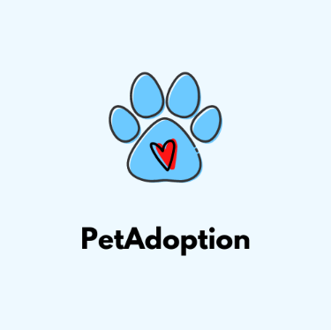
 |  |  | Instruções, Histórico de Alterações e as Aprovações
 |  |  | Detalhamento das entregas e pacotes de trabalho que compõem a EAP
 | 1 | Capa | Parâmetros usados nas outras abas da planilha.
 | 2 | EAP
 | 3 | Parâmetros

Controle de Versões
Versão | Data | Autor | Notas da Revisão
1.0 | 2024-03-04 | Ana Cecilia | Iniciação do projeto
2.0 | 2024-03-06 | Ana Cecilia, Bruno Maia, Juan Tapias, Daniel Sena, Isabela Brito | Planejamento
3.0 | 2024-03-08 | Ana Cecilia, Daniel Sena, Isabela Brito | Desenvolvimento
4.0 | 2024-04-16 | Ana Cecilia, Juan Tapias | Testes
5.0 | 2024-05-24 | Ana Cecilia, Bruno Maia | Implementação
6.0 | 2024-06-13 | Ana Cecilia, Bruno Maia, Juan Tapias, Daniel Sena, Isabela Brito | Encerramento do projeto

Aprovações
Ref. | Data | Participante | Assinatura
1 | 2024-03-04 | Ana Cecilia, Bruno Maia, Juan Tapias, Daniel Sena, Isabela Brito.
2 | 2024-03-08 | Ana Cecilia, Bruno Maia, Juan Tapias, Daniel Sena, Isabela Brito.
3 | 2024-05-24 | Ana Cecilia, Daniel Sena.

